前提
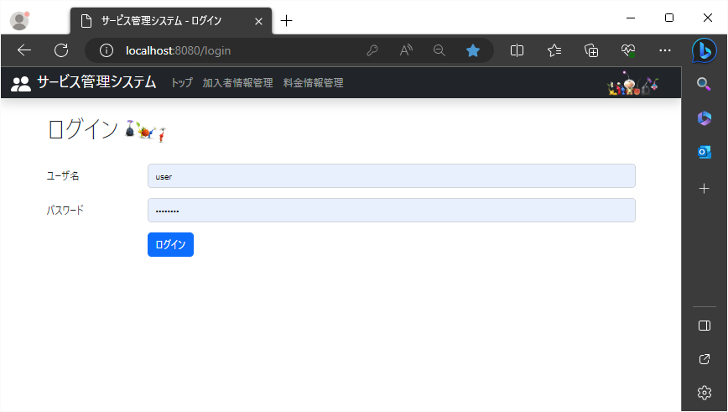
2023/8/25

 | 入力されるものは、すべて正しい入力をされたものとして以下のクラス項目を実施される。

1
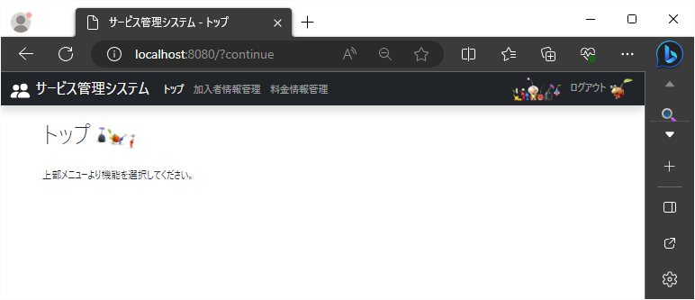
2023/8/25 | 作成日 | Shift+7 | Ctrl+;

 | ログイン画面(KAP900V000)でログインボタンクリック

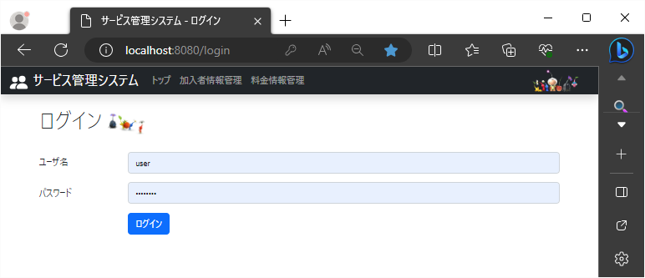

 | トップ画面(KAP000V000)が表示される

2
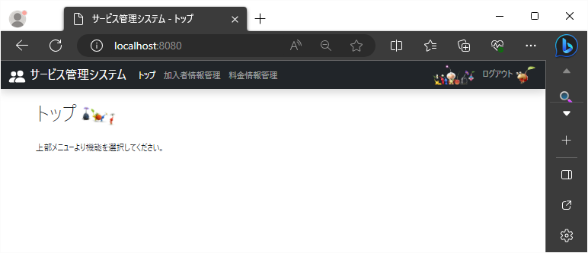
2023-08-25

 | ヘッダーに表示されているトップリンクをクリック
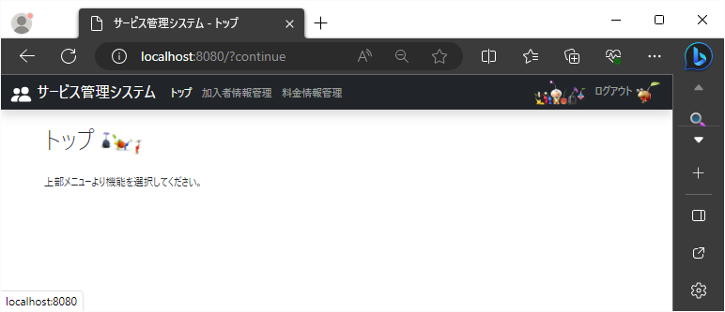

 | トップ画面(KAP000V000)が表示される

3
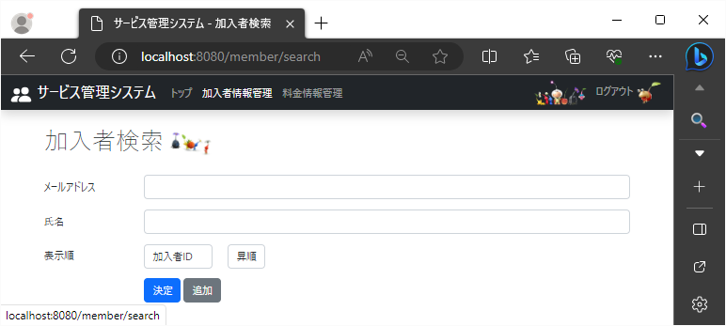
2023-08-25

 | ヘッダーに表示されている加入者情報管理リンクをクリック

